Raumübersicht
Kalkulationsübersicht und selbständige Angebotskalkulation
Ihr habt Fragen, wir sind unter 0511 8765050 oder unter vermietung@truecare.de zu erreichen.

Allgemeine Hinweise und Stornofristen
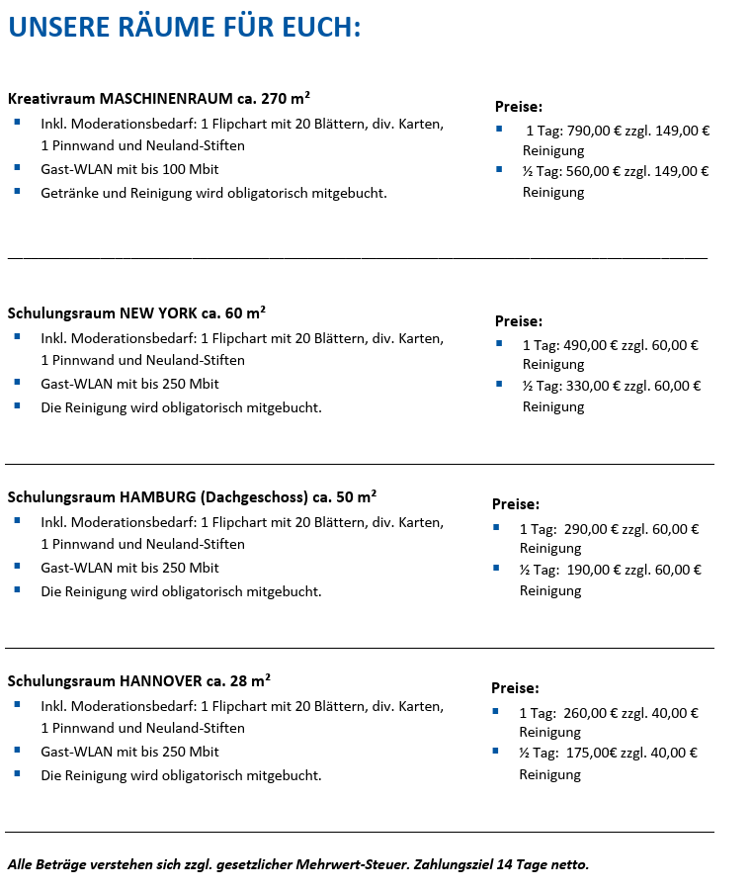
Maschinenraum in der Striehlstraße 3, 30159 Hannover

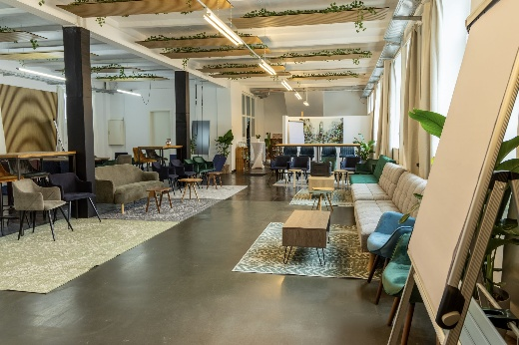
 | Maschinenraum ganzer Tag oder mehrere Tage

 | Maschinenraum halber Tag

Raum NewYork in der Kronenstr. 13, 30161 Hannover

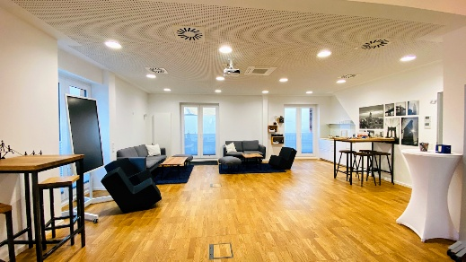
 | Raum NewYork ganzer Tag oder mehrere Tage

 | Raum NewYork halber Tag

Raum Hamburg
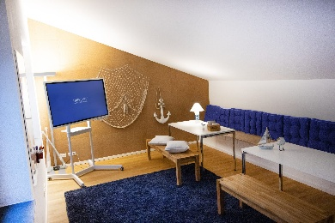

Raum Hannover
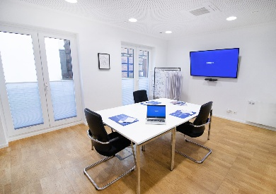

Hinweise - Stornofristen
